☆お客様シート【メール添付用】
【S】 |  |  |  |  |  |  |  |  |  |  |  |  |  |  |  | 作成日：
株式会社リーテム 広報 グループ 行
（FAX：03-3256-0577）
工場見学依頼/連絡票
※申込者と異なる際はご記入ください。
見学工場 |  |  | 東京工場
申込者 | 会社or団体名 |  |  |  |  |  |  | 当日の 担当者 |  |  | 会社名or団体名
 | 住 所 |  |  |  |  |  |  |  |  |  | 住 所
 | 部署 |  |  |  |  |  |  |  |  |  | 部署
 | ご氏名 |  |  |  |  |  | 様 |  |  |  | ご氏名 |  |  |  |  |  |  |  |  |  | 様
 | 電話 |  |  |  |  |  |  |  |  |  | 緊急連絡先
 | メール |  |  |  |  |  |  |  |  |  | メール
※数字を記入。
※時間帯は3コマの中からお選びください。（一般向け工場見学以外で3コマ以外の時間帯希望の場合は備考に記入願います。）
第1希望 |  | 2017-01-01 |  | （日） |  |  |  |  | 担当者は 決定日に 〇を記入 |  |  | 〇 | 参加者人数 |  | 10 |  | 交通手段
第2希望 |  | 2017-01-01 |  | （日） |  |  |  |  |  |  |  |  |  |  |  |  | 車種 |  |  | 台数
※参加者名簿の提出をお願い申し上げます。（フォーマットは別シートか、お客様自身のものでも構いません。申し込み後の提出も可能です。）
見学目的
 |  |  | その他の方 記入願います➡ |  | （ |  |  |  |  |  |  |  |  |  |  |  |  |  |  |  |  | ）
写真撮影の 可・不可 |  |  | 可 | ※撮影可の場合は、弊社広報物に利用させていただく場合がございます。
備考
＜東京工場の駐車場について＞
■普通自動車をご利用の場合：
城南島海浜公園の駐車場をご使用ください。（有料）
http://seaside-park.jp/park_jonan/jonan_access/
※大型バスをご利用の場合
大型バスの場合は、予約が必要です。
予約は、お手数ですが、お客様側でお願いしております。
※要予約：東京港埠頭株式会社
03-3599-7461 平日1000円/日
＜見学時の破砕機の稼働について＞
業務状況やメンテナンス作業のため、見学時に破砕機が稼働できないことがございます。
何卒、ご了承ください。破砕機の稼働が必須の場合は担当者にその旨をお伝えください。
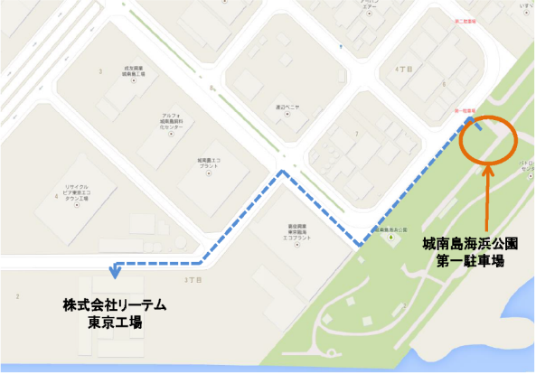
社内通信欄
見学者区分 |  |  |  |  | 破砕機稼働 |  |  |  |  | 駐車場 |  |  |  | 応対者
特記事項 |  |  | ≪特に伝えておきたいこと、お願いしたいこと≫ 例：立ち合い破砕等

確 認 印 |  |  | 事業部長 |  | 担当マネジャ | 部長 |  |  | グループ リーダー |  |  |  |  | チーム リーダー |  |  |  | 担当者 | 作成者

参加者名簿【メール、FAX兼用】
【Ｓ】
【Ｓ】
 |  |  | 年 月 日
株式会社リーテム 本社広報担当 行 （FAX：03-3256-0577）

工場見学依頼票 【参加者名簿】
項 | 所属 | 職位 | 氏名
1
2
3
4
5
6
7
8
9
10
11
12
13
14
15
16
17
18
19
20
21
22
23
24
25
26
27
28
29
30

